program cal leasing
บริษัท สัจเทพเทรดดิ้ง จำกัด

รายละเอียดการชำระเงิน

ประเภทตู้ |  | 2 |  | ข้อมูลที่ต้องจัดส่งบริษัท
ราคาขาย | 95,000 | บาท |  | 1. สำเนาบัตรประชาชน
ส่วนลด | 0 | บาท |  | 2. สำเนาทะเบียนบ้าน
เป็นเงิน | 95,000 | บาท |  | 3. แผนที่สำหรับติดตั้งตู้
 |  |  |  | 4. หลักฐานการโอนเงิน
เงินจองตู้ | 0 | บาท |  | 5. ประเภทตู้ที่ต้องการ และวันที่จัดส่ง
 |  |  |  | (แฟกซ์เอกสารทั้งหมดมาที่ 0-2457-6612)

รูปแบบการชำระเงิน
ระบบเงินสด (ณ วันติดตั้งตู้) |  |  | ระบบสินเชื่อ (ณ วันติดตั้งตู้)

เงินสด | 95,000 | บาท | เงินดาวน์ |  | 0 | บาท

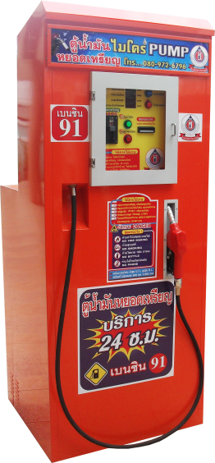
(ชำระเงินหลังจากติดตั้งตู้เรียบร้อยแล้ว พร้อมทำสัญญา) |  |  | จำนวนเงินที่ต้องชำระวันติดตั้งตู้
 | - ข้อมูลจำเพาะของตู้น้ำมัน Micro Pump |  | เงินดาวน์ชำระวันติดตั้งตู้ (หักเงินจอง) |  | 0 | บาท
 | - ปริมาณถังน้ำมันที่บรรจุ (1 ถัง) ถังละ 200 ลิตร |  | ค่าธรรมเนียมการจัดสินเชื่อ |  | 0 | บาท
 | - กระแสไฟฟ้าที่ใช้ 220 โวลต์ ใช้ไฟบ้าน ประหยัดไฟเดือนละ 100 กว่าบาท |  | รวมจำนวนเงินทั้งสิ้นที่ชำระวันติดตั้งตู้ |  | 0 | บาท
 | - หยอดเหรียญ (1-2-5-10) มีระบบป้องกันการรับเหรียญปลอม |  | วงเงินอนุมัติสินเชื่อ
 | - สอดธนบัตร (20-50-100-500) มีระบบป้องกันการรับธนบัตรปลอม |  | ยอดจัดสินเชื่อ |  | 0 | บาท
 | - ระบบจ่ายน้ำมันมาตรฐานโลก มีความเที่ยงตรงสูง |  | จำนวนงวดผ่อนชำระ (รายเดือน) |  | 18 | งวด
 | - ระบบปิดแยกน้ำมัน และ ไฟฟ้า ระบบแยกอากาศออกจากน้ำมัน |  | อัตราดอกเบี้ย |  | 1.25% | ต่อเดือน
 | - หัวจ่ายอัตโนมัติ คอนโทรลที่หน้าจอเครื่อง |  | รายละเอียดการผ่อนชำระรายเดือน
 | - ผลิตตามมาตรฐานสมาคมและมีอนุสิทธิบัตร 5335 รับรอง |  | ค่างวด (เงินต้น) |  | 0 | บาท
 | - ระบบมิเตอร์วัดปริมาตรน้ำมัน (Flow Meter) |  | ดอกเบี้ย |  | 0 | บาท
 | - ไฟตกไฟเกินสามารถจ่ายน้ำมันได้เที่ยงตรง |  | ค่างวดรายเดือน |  | 0 | บาท
 | - ลูกบอลดับเพลิงอัตโนมัติทำงานเืมื่อเกิดประกายไฟจากภายนอก |  |  | 1 | 0 | บาท
 | - ฟังก์ชั่นต่าง ๆ สามารถสั่งทำงานอัตโนมัติ และเช็คยอดขายจากหน้าจอ |  | ค่างวดรายเดือน |  | 0 | บาท

